상품제안서
스윙메탈 회전형 태블릿 폰거치대 | 상품코드: S47035

 |  |  |  |  |  |  | 02-713-8555 | www.synergygift.co.kr
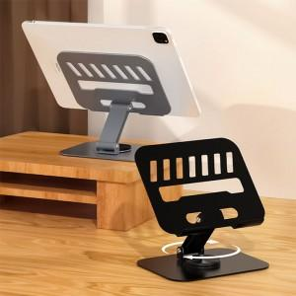 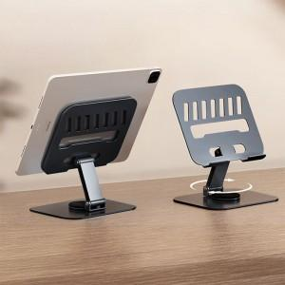 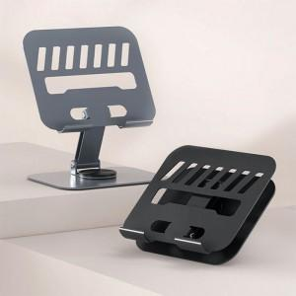

【상세/제작정보】

【인쇄/포장옵션】 | 레이저, DTF필름전사 / 포장지포장

【공급단가】 | 수량 | 30~ | 100~ | 300~ | 1,000~ | 3,000~
*VAT별도 | 단가 | 8,850원 | 8,360원 | 8,050원 | 7,700원 | 7,550원

【상품 URL】 | https://www.synergygift.co.kr:443/src/goods_detail.php?gdno=47035

